介面反饋
派遣02_任務介面
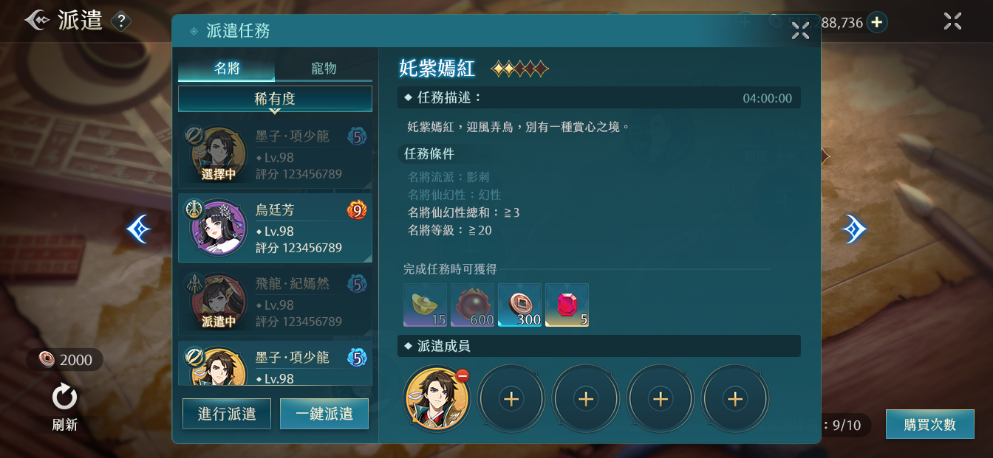
 | 1 | 有可能出現長度更長的字串，希望看到60字敘述的示意圖，一行顯示25字左右
 |  | 更長字串舉例：
 |  | 雅湖上的小州屈曲若半月，座落其中的樓房以白石建成，掩映在花叢草樹之間，形式古雅，彷彿仙境中的蓬萊樓閣，有若仙人隱居之地。

1

2
3
 | 2 | 需要顯示名將目前的好感度，因爲每半顆星的好感度，可以減少3分鐘的派遣時間，可以把“評分”替換掉
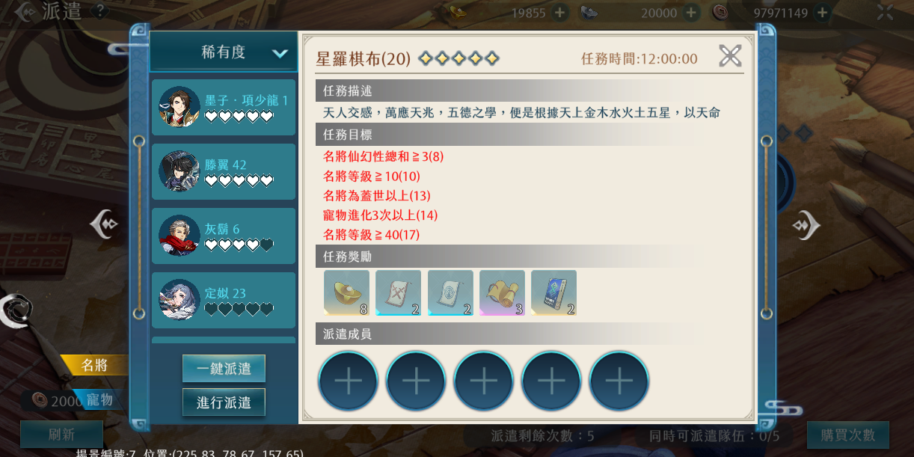

 | 3 | 目前的規則是，不滿足條件的文字以紅色爲主
 |  | ↓紅色


派遣02_進行中任務
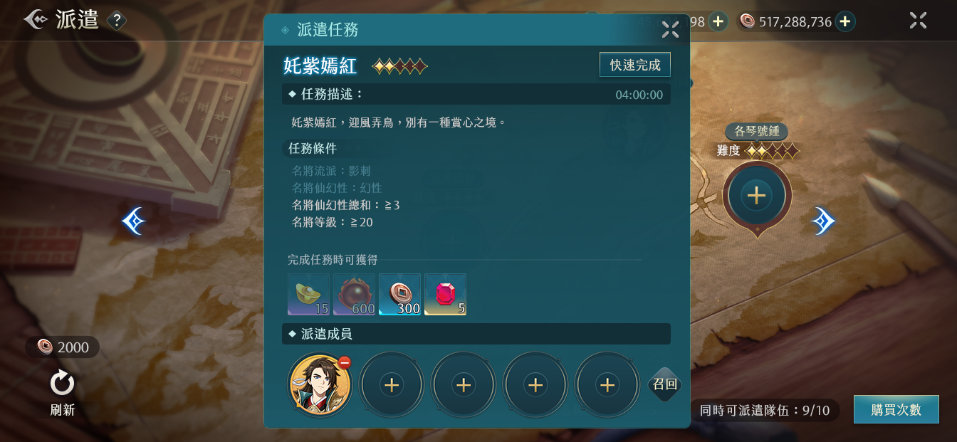

 | 4 | 需要替換成共用的
 |  | ↓共用的名將頭框
4


5

 | 5 | 已派遣的角色不可以進行操作

 | 6 | ↓目前介面，在上陣有好感度的名將後，會減少派遣所需要的時間，同時顯示為綠色，但在2.0介面中沒有看見
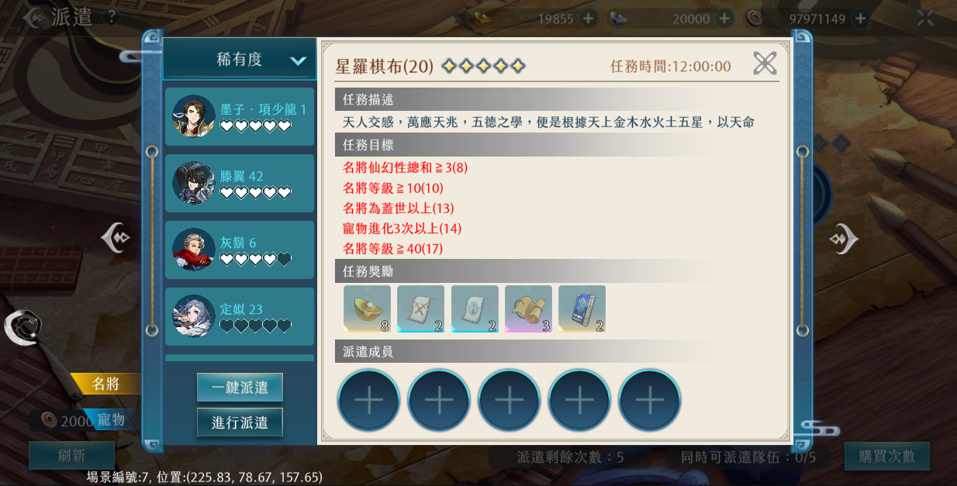

6

上陣有好感度的名將後

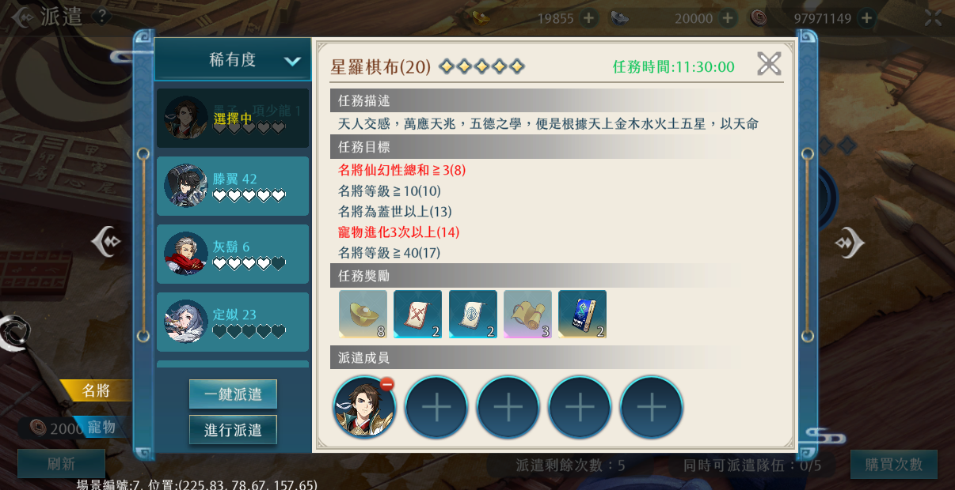

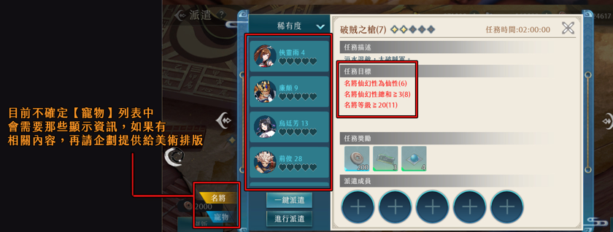
 | 7 | 寵物欄位需要顯示寵物的進化次數和基因
 |  | 例：

寵物名字

進化次數：3次

 |  | 寵物基因：描述寵物是什麽類型動物的標簽，如貓、狗等
 |  | 具體可看：風物志-俠靈志-寵物
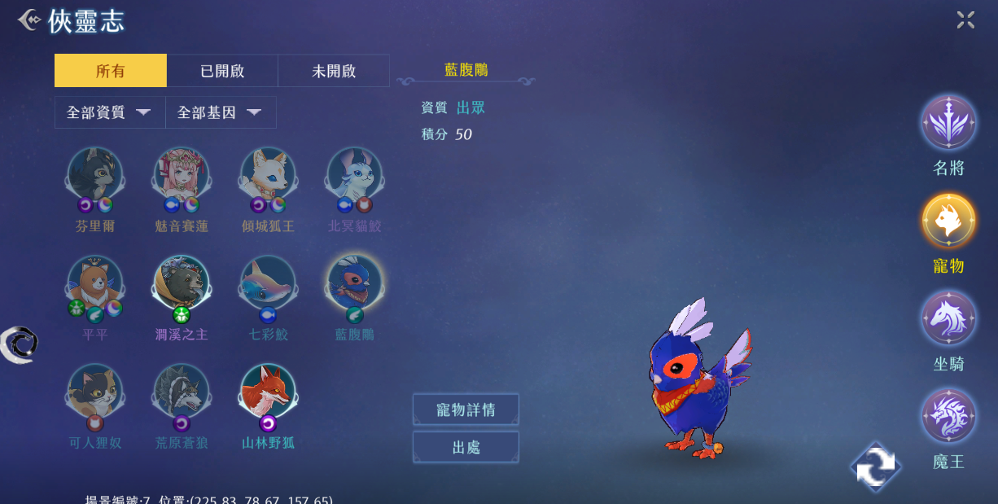

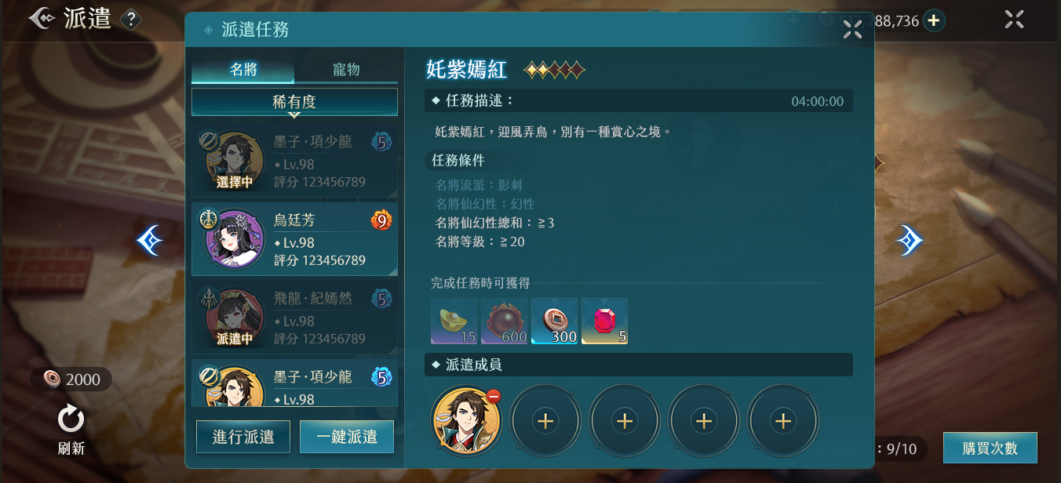

7

 |  | 寵物進化：消耗資源增强寵物的系統
 |  | 具體可看：寵物-進化
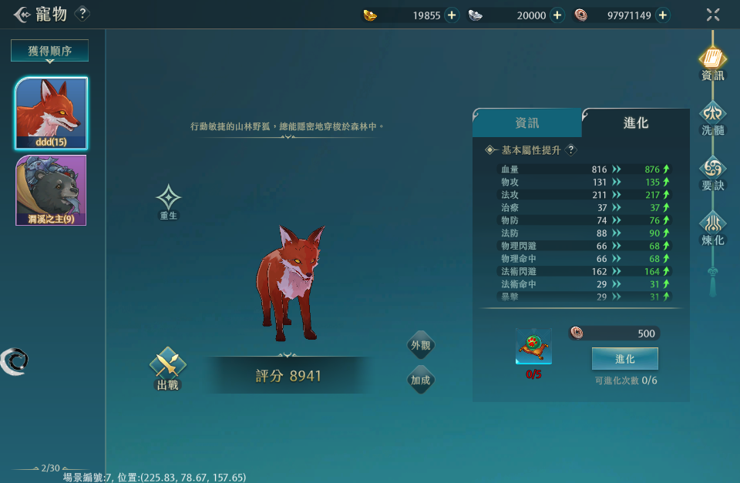

派遣01_主介面
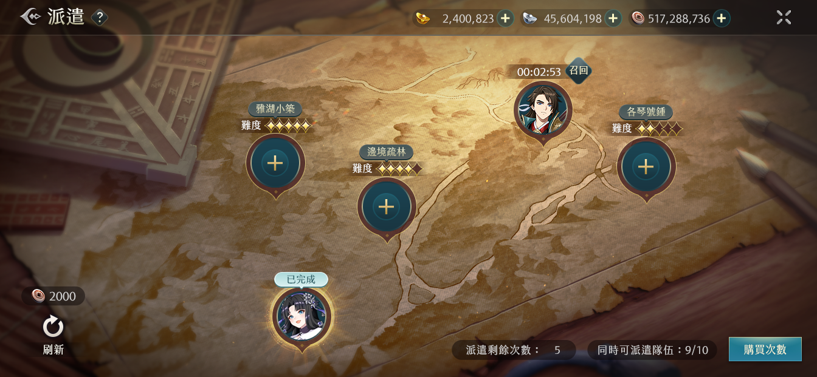
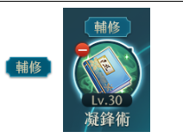
 | 8 | 兩處建議設計成可一張圖染色變化的樣式或者改成共用的
 |  | ↓共用的頁簽
 |  |  | ·
8

8

